0.规则说明
以下全系列 - 默认0佣
YEEYZ
Y-3
STATEMENT |  | MULE 系列 不定期补色，全系0佣 | ADIFOM SUPERSTAR系列，不定期补色，全系0佣
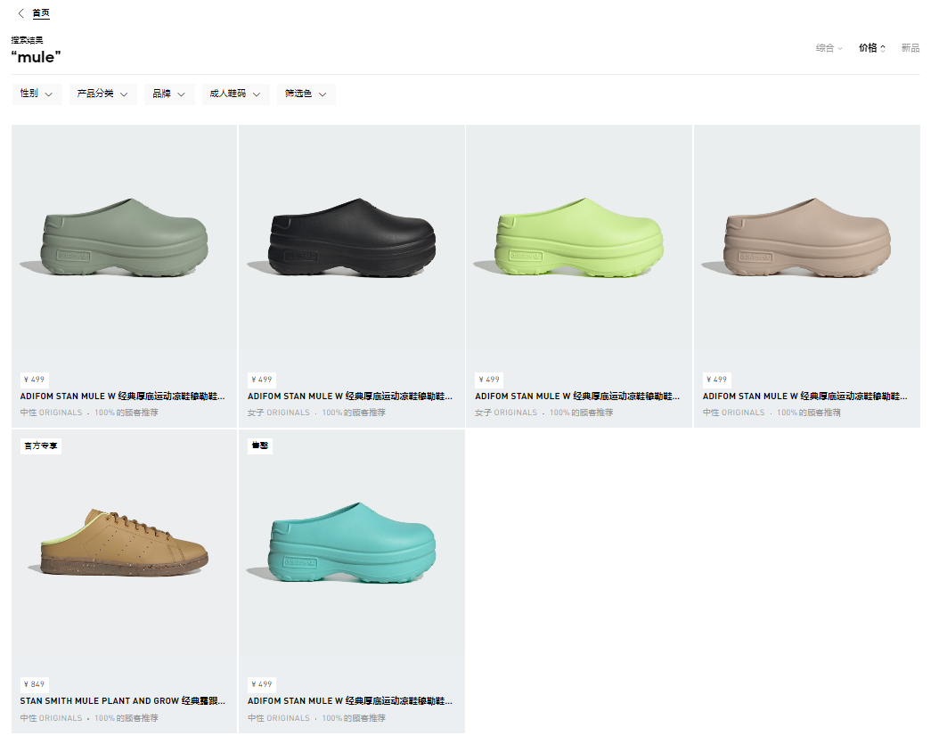
CHAPTER
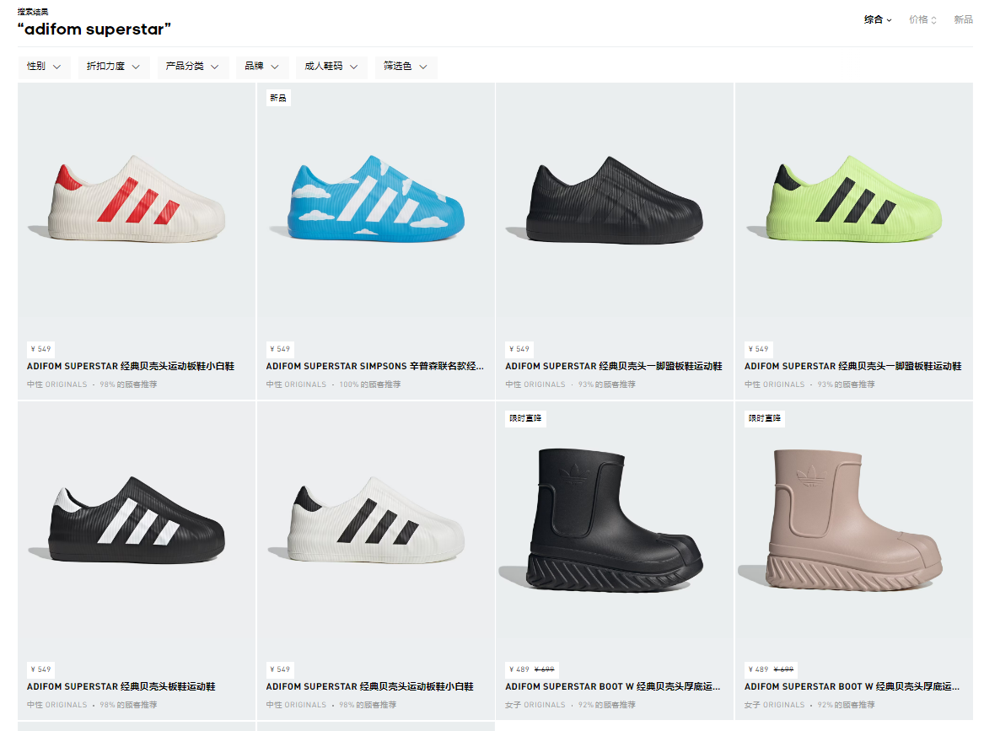
ADIFOM STAN MULE
ADIFOM SUPERSTAR
HARDEN
HAMCUS
*包括产品名称中带有“Yeezy”、“YZY”、“Y-3”、“STATEMENT”、“COLLECTION CHAPTER”、“ADIFOM STAN MULE”、“ADIFOM SUPERSTAR”、“HARDEN”、“HAMCUS”的商品

特殊0佣商品 (个别SKU) - 定期通知 | inen
ADIMATIC
SAMBA OG
云朵包
MESSI (含阿根廷三星球衣)
T-TOE
whitelist

每月0佣商品 - whitelist - 每月更新
详细请参考每月更新的whitelist

特殊调佣商品 - 不定期通知
请以实际通知的SKU和周期为准

